CU00
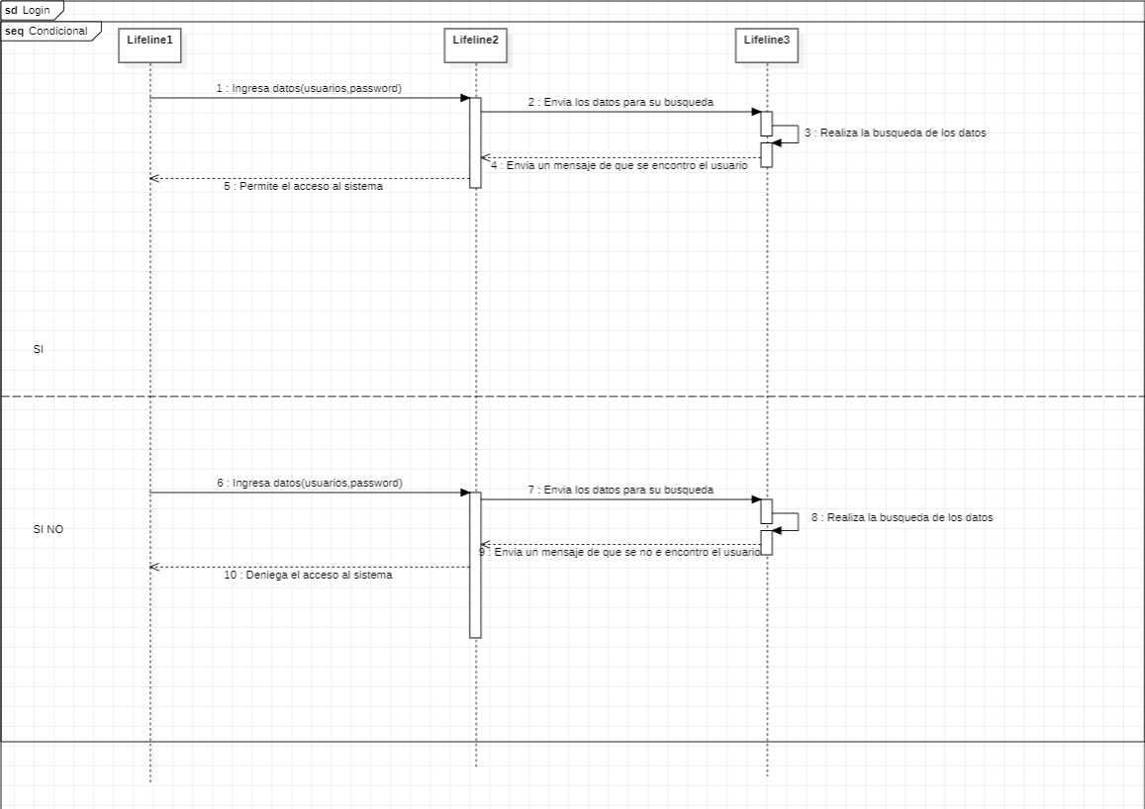
Requerimiento |  | CU00 | Nombre |  | Login
Descripcion |  | El sistema debe ser capas de mediante un login comprobar la existencia de un usuario.
Actores |  | Sistema, Administrador, Gestor de base de datos.
Precondiciones |  | El administrador debe estar pocisionado en la ventana de login y contar con su contraseña y numero de empleado.
Postcondiciones |  | Despues de ingresar los datos acceder al sistema se encontrara en el menu principal.
Flujo principal
Paso | Actor | Acción
1 | Administrador | Ingresara su numero de empleado y su contraseña dara click en el boton de ingresar.
2 | Sistema | Enviara la informacion a la base de datos para su busqueda y comprovacion.
3 | Gestor de base de datos | Realizara la busqueda del empleado en la base de datos y regresara un resultado si encotro los datos propocionados.
4 | Sistema | Mostrara un mensaje de bienvenida.
5 | Administrador | Cerrara el mensaje de bienvenida
6 | Sistema | Mostrara la ventana del menu principal.
Flujos alternativos y excepciones
Paso | Descripción
1a | El administrador no cuenta con su numero de empleado o contraseña.
3a | No encuentra la informacion del administrador en la base de datos.
4a | Mostrara un mensaje de que los datos no coinciden.

Reglas de negoción, notas
Todos los empleados inclueyendo al jefe y administrador deben contar con una contraseña y un numero de empeado para poder ingresar al sistema.

Ventana
Nombre de la Ventana
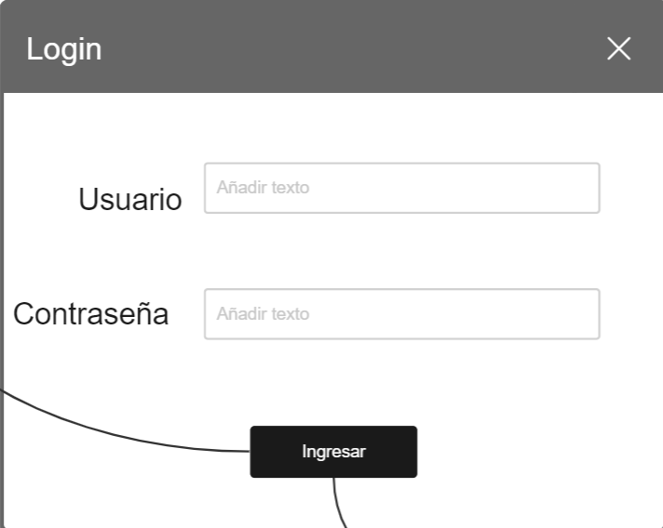 Imagen

Elemento | Tipo de dato | Longitud |  | Obligatorio | Comportamiento
txtNumEmpleado | Alfanumerico | Texto de 10 caracteres |  | Si | Resibe el numero de empleado.
txtContraseña | Alfabetico | Texto de 25 caracteres |  | SI | Recibira la contraseña del empleado.
btnIngresar | N/A | N/A |  | Si | Ingresara al sistema.
Notas u Observaciones adicionales
En caso de que el administrador o empleado ingrese mal uno de los datos emergera una ventana donde indicara que le usuario o contraseña es incorrecto.

Diagrama de casos de uso
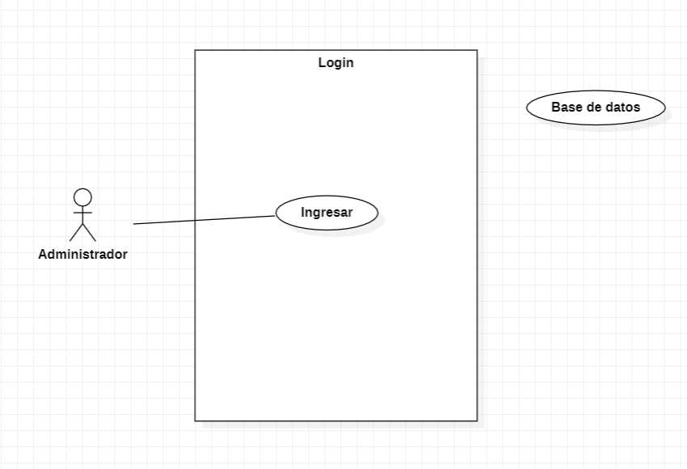

Diagrama de flujo

CU01
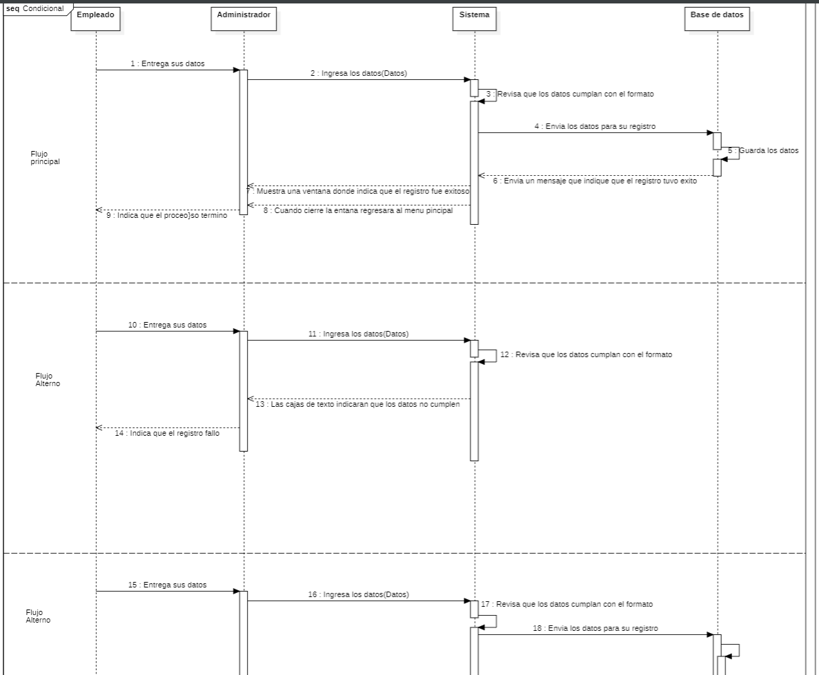
Requerimiento |  | CU01 | Nombre |  | Registros de empleados
Descripcion |  | El sistema debera ser capas de realizar la accion de registrar nuevos empleados.
Actores |  | Sistema, Administrador, Empleado, Gestor de base de datos.
Precondiciones |  | Tener a disposición los datos de el empleado que se registrara, asi como estar logiado en el sistema y estar ubicado en el menu principal.
Postcondiciones |  | Registrar los datos del empleado en los campos correspondientes en el formulario de regsitro para su posterior guardado en la base de datos.
Flujo principal
Paso | Actor | Acción
1 | Empleado | Proporciona sus datos para su registro
2 | Administrador | Recibe los datos del empleado.
3 | Administrador | El administrador debe estar en la vantana de empleados y seleccionar la opcion de registra un nuevo empleado.
4 | Administrador | Ingresa los datos del empleado en el sistema en los campos correspondientes.
5 | Sistema | Verifica que todos los datos cumplan con el formato y no falte ninguno.
6 | Administrador | Una vez todo los datos cumplan con el formato y no falte ninguno, el administrador selecciona la opcion de guardar los datos en la base de datos.
7 | Gestor de base de datos | Recibe los datos enviados por el sistema y los guarda en la tabla que corresponde.
8 | Sistema | Muestra un mensaje de que tuvo éxito inserción de datos.
9 | Adnimistrador | El administrador dara click en el boton de aceptar y cerra el mensaje.
10 | Sistema | El sistema despues de cerrar el mensaje cerra la ventana de agregar empledo y madara al usuario a la ventana del menu de empleados cargando la tabla con los datos de los empleados.
Flujos alternativos y excepciones
Paso | Descripción
1a | El empleado no proporciona los datos
1b | El empleado proporciona datos erroneos o falsos.
3a | El administrador no se encuentra posicionado en la ventana de empleados.
4a | el administrador ingresa los datos de forma erronea.
6a | El gestor de base de datos no recive los datos enviados por el sistema.
7a | El sistema muestra un mensaje de que fallo la inserción de datos.
6b | El administrador cancelara el registro de empleado y cerra la ventan mandando al usuario a la ventana de empleados

Reglas de negoción, notas
El empleado debe ser mayorde edad, el empleado debe haber pasado el proceso de contratacion, el empleado debe cumplir con los requisistos minimos para su contratacion, solo el administrador podra registrar nuevos empleados.

Ventana
Nombre de la Ventana
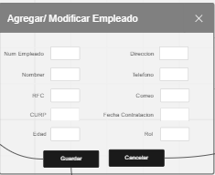 Imagen

Elemento | Tipo de dato | Longitud |  | Obligatorio | Comportamiento
txtNumEmpleado | Alfanumerico | Texto de 20 caracteres |  | Si | Resibira el Numero de empleado que se registra
txtNombre | Alfabetico | Texto de 50 caracteres |  | SI | Resivira el nombre del Empleado a registrar
txtRFC | Alfanumerico | Texto de 20 caracteres |  | Si | Resivira el RFC del Empleado a registrar
txtCURP | Alfanumerico | Texto de 20 caracteres |  | Si | Resivira la CURP del Empelado a reistrar
txtEdad | Numerico | Texto de 2 caracteres |  | Si | Resivira la edad del Empleado a registrar
txtDireccion | Alfanumerico | Texto de 50 caracteres |  | Si | Recibira la la direcion del nuevo empleado
txtTelefono | Numerico | Texto de 15 caracteres |  | SI | Recibira el numero del telefono del Empleado a registrar
txtCorreo | Alfanumerico | Texto de 40 caracteres |  | Si | Recibira el Correo electronico del Empleado a registrar
dtpFecha | Fecha año/mes/dia |  |  | Si | Recibira la fecha de Contratacion del Empleado
txtRol | Alfabetico | Texto de 30 caracteres |  | Si | Recibira el Rol que desempeñara el Nuevo empleado
btnGuardar | N/A | N/A |  | Si | Guardara los datos del empleado a registrar.
Notas u Observaciones adicionales
En caso de no poder guardar el usuario Emergerá una ventana donde indique que no fue posible guardar el usuario o si fue posible una ventana donde se mostrara que se guardo con éxito

Diagrama de casos de uso
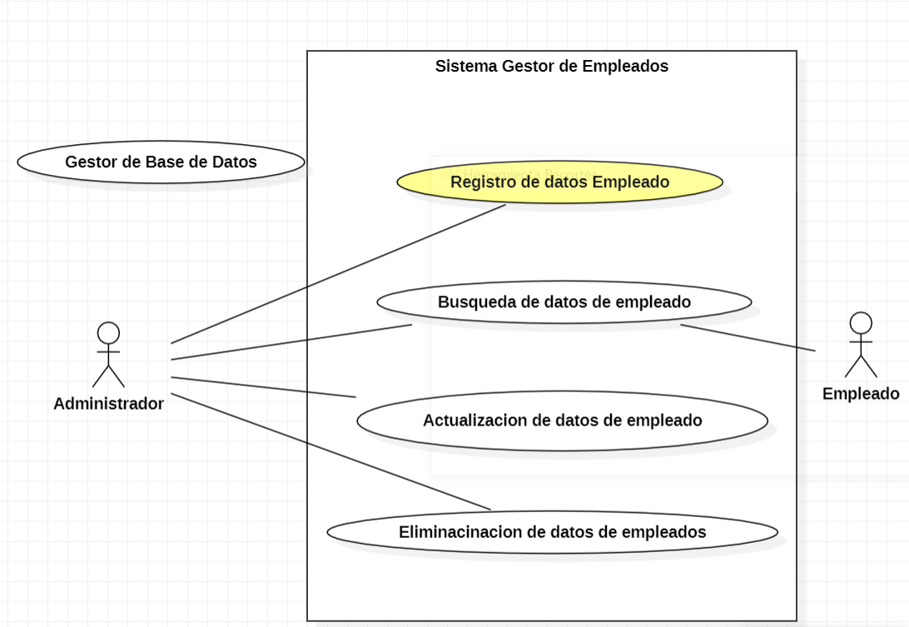

Diagrama de flujo

CU02
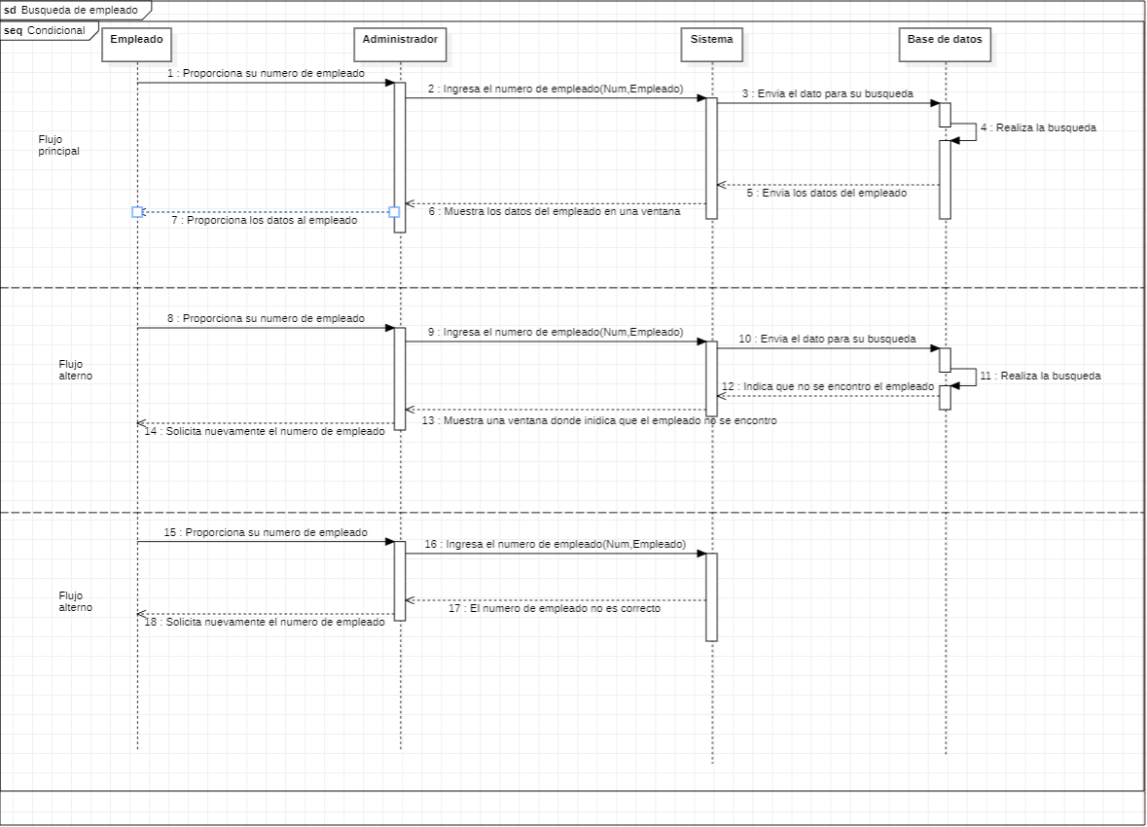
Requerimiento |  | CU02 | Nombre |  | Busqueda de registros de empelados
Descripcion |  | Permitirá la búsqueda de datos de los empleados registrados en la empresa.
Actores |  | Administrador, Sistema,Gestor de base de datos, Empelado.
Precondiciones |  | Tener a disposición el numero del empleado para su busqueda, El administrador debe estar logiado y estar posicionado en la ventana de menu principal
Postcondiciones |  | Resultado de la busqueda de empleado en una tabla donde se mostraran todos los datos.
Flujo principal
Paso | Actor | Acción
1 | Empleado | Proporcionara su numero de empleado.
2 | Administrador | Resibe el numero del empleado
3 | Administrador | El administrador debe estar ubicado en la ventana de empleados para ingresara el numero del empleado en el campo correspondiente.
4 | Administrador | Selecciona la opcion de buscar.
5 | Sistema | Comenzara a hacer la busqueda del emepleado en la base de datos.
6 | Gestor de base de datos. | Regresara al sistema los datos buscado si lo encontro.
7 | Sistema | Mostrara los datos del empleado en una tabla.
8 | Administrador | Revisara los datos del empleado.
Flujos alternativos y excepciones
Paso | Descripción
1a | El emepleado proprociona el numero de empleado erroneo.
1a | No cuenta con un numero de empleado ya que no tiene contrato vigente.
2a | El administrador no se encuentra en la ventana de empleados.
3b | El administrador ingresa el numero del empleado erroneamente.
6a | No encontro los datos del empleado seleccionado.
7a | No muestra nada en la tabla ya que no se encontraron los datos.

Reglas de negoción, notas
Para inicar la busqueda el empleado a buscar tienen que tener un contrato vigente y contar con un numero de empleado para poder realizar la consulta, en caso de lo contrario no se permitira la busqueda de datos. Solo el administrador ser capas de relizar busquedas y este sera el que proprocionara la informacion al empleado.

Prototipo
Nombre del prototipo
 Imagen

Elemento | Tipo de dato | Longitud |  | Obligatorio | Comportamiento
txtNumEmpelado | Alfanumerico | Texto de 20 caracteres |  | Si | Resivira el numero del empleado a buscar
dgvEmpleados | N/A | N/A |  | Si | Muestra los datos del empleado Buscado
btnBuscar | N/A | N/A |  | Si | Al presionar el boton buscar tomara lo que tenga la caja de texto para buscar el numero del empleado en la base de datos.

Notas u Observaciones adicionales
Esta ventana al presionar el botón buscar tendrá dos opciones posible una es al encontrar el numero del empleado donde mostrara los datos del empleado en la tabla y la segunda opción o caso es donde no se encuentra el numero del empleado y mostrara un mensaje donde dice que el empleado no fue encontrado

Diagrama de casos de uso
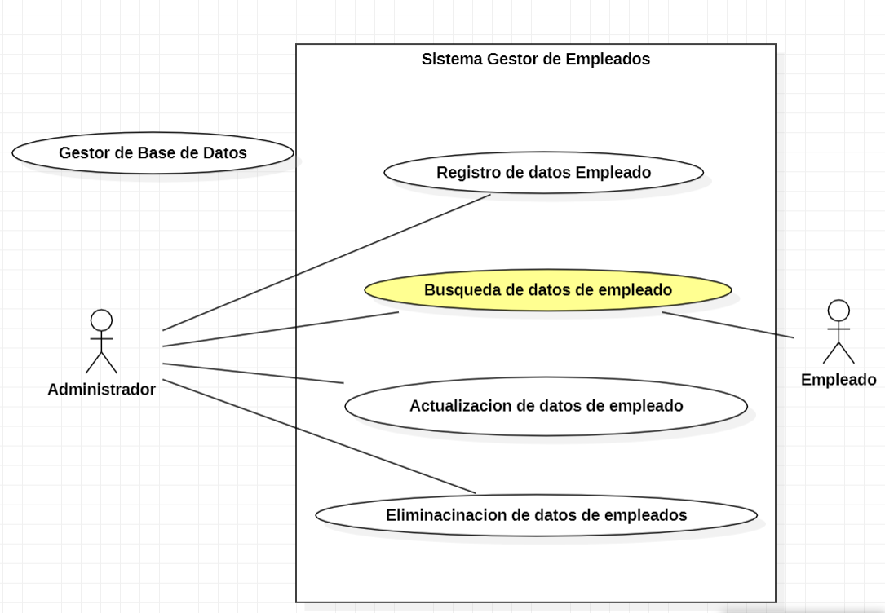 Diagrama

Diagrama de flujo

CU03
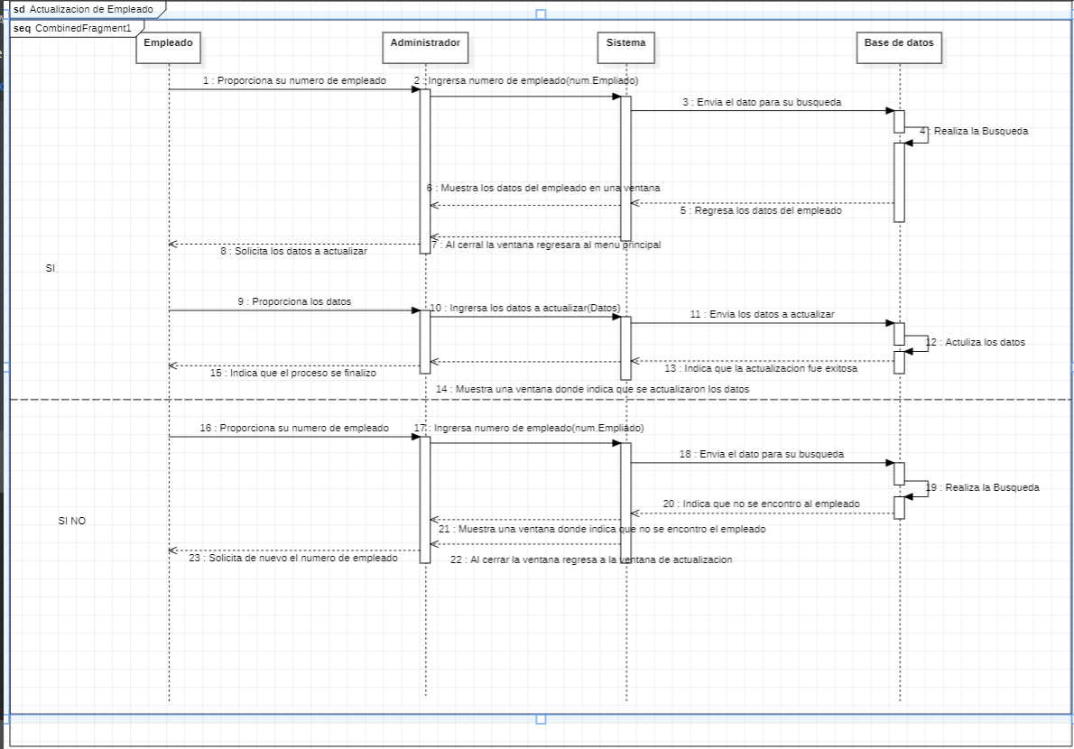
Requerimiento |  | CU03 | Nombre |  | Actulizacion de registros de empleado
Descripcion |  | Actuliara los datos de los empleados cuando se necesario o en caso de un error.
Actores |  | Administrador, Empleado, Sistema, Gestor de base de datos.
Precondiciones |  | Tener a disposición los nuevos datos del empleado y el numero de empleado, el admnistrador debe estar logiado en el sistema y estar posicionado en la ventana del menu principal.
Postcondiciones |  | Registrar los nuevos datos en los campos correspondientes
Flujo principal
Paso | Actor | Acción
1 | Empleado | Proporcionara los nuevos datos y numero de empleado al administrador.
2 | Administrador | El administrador recibe los datos del empleado.
3 | Administrador | El administrador debe estar posicionado en la ventana de empleados.
4 | Administrador | El administrador debe seleccionar la fila de la tabla donde este la informacion del empleado.
5 | Administrador | Eligira la opcion de actualizar.
6 | Sistema | Relizara la busqueda del empleado en la base de datos
7 | Gestor de base de datos. | Regresa los datos de la busqueda si se encuentran.
8 | Sistema | Mostrara los datos del empleado para su actulizacion.
9 | Administrador | Relizara los cambios en los datos del empleado.
10 | Administrador | Eliguira la opcion de guardar los datos actualizados.
11 | Sistema | Mostrara a atraves de un mensaje que los cambios fueron realizados con éxito.
12 | Administrador | El administrador cerra el mensaje dando click a aceptar
11 | Sistema | Cerra la ventana de modificacion y regresara al usuario al menu de empleados y carga la tabla con los datos de los empleados.
Flujos alternativos y excepciones
Paso | Descripción
1a | El empleado no proporciona los datos.
1b | El empleado no proporciona su numero de empleado correcto.
3a | El administrador no esta posicionado en la ventana de empleados.
5a | El administrador no selecciona la opcion correcta.
7a | El gestor no encuentra los datos del empleado.
8a | El administrador Cancelara la accion de actualizar y cierra la ventana de actualizar empleado.
8b | El sistema no mostrara nada al no encontrar los datos.
11a | Se mostrara un mensaje que los cambios no se realizaron.
Reglas de negoción, notas
Solo el administrador podra realizar la actualizacion de datos de los empleados, para poder realizar esta accion el empleado debera tener un contrato vigente.

Prototipo
Nombre del prototipo
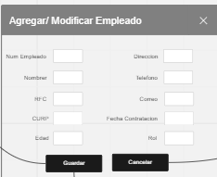 Imagen

Elemento | Tipo de dato | Longitud |  | Obligatorio | Comportamiento
txtNumEmpleado | Alfanumerico | Texto de 20 caracteres |  | Si | Recibirá el Numero de empleado que se buscara
txtNombre | Alfabetico | Texto de 50 caracteres |  | SI | Mostrara el nombre del empleado para actulizar
txtRFC | Alfanumerico | Texto de 20 caracteres |  | Si | Mostrara el RFC del empleado para su actualizacion
txtCURP | Alfanumerico | Texto de 20 caracteres |  | Si | Mostrara la CURP del empleado para su actualizacion
txtEdad | Numerico | Texto de 2 caracteres |  | Si | Mostrara la Edad del empleado para su actualizacion
txtDireccion | Alfanumerico | Texto de 50 caracteres |  | Si | Mostrara la direccion del empleado para su actulizacion
txtTelefono | Numerico | Texto de 15 caracteres |  | SI | Mostara el numero de telefono del Empleado para su actualizacion
txtCorreo | Alfanumerico | Texto de 40 caracteres |  | Si | Mostrara el Correo electronico del Empleado para su actualizacion
dtpFecha | Fecha año/mes/dia |  |  | Si | Recibira la fecha de Contratacion del Empleado
txtRol | Alfabetico | Texto de 30 caracteres |  | Si | Mostrara el Rol que desempeñara del empleado para su actualizacion
dtpFecha | N/A | N/A |  | N/A | N/A
btnGuardar | N/A | N/A |  | Si | Guardara los datos del empleado que se han actulizado.
btnBuscar | N/A | N/A |  | Si | Buscara el numer del empleado resivido en la caja de texto y en caso de encontrar el empleado cargara sus datos en las cajas de texto para su actulizacion

Notas u Observaciones adicionales
En Caso de que el numero del empleado del que se desea actualizar los datos no se encuentre mostrara un mensaje el cual dirá que no fue posible encontrar el usuario en caso de lo contrario cargara los datos del empleado en las cajas de texto para su actualización y posterior guardado.

Diagrama de casos de uso
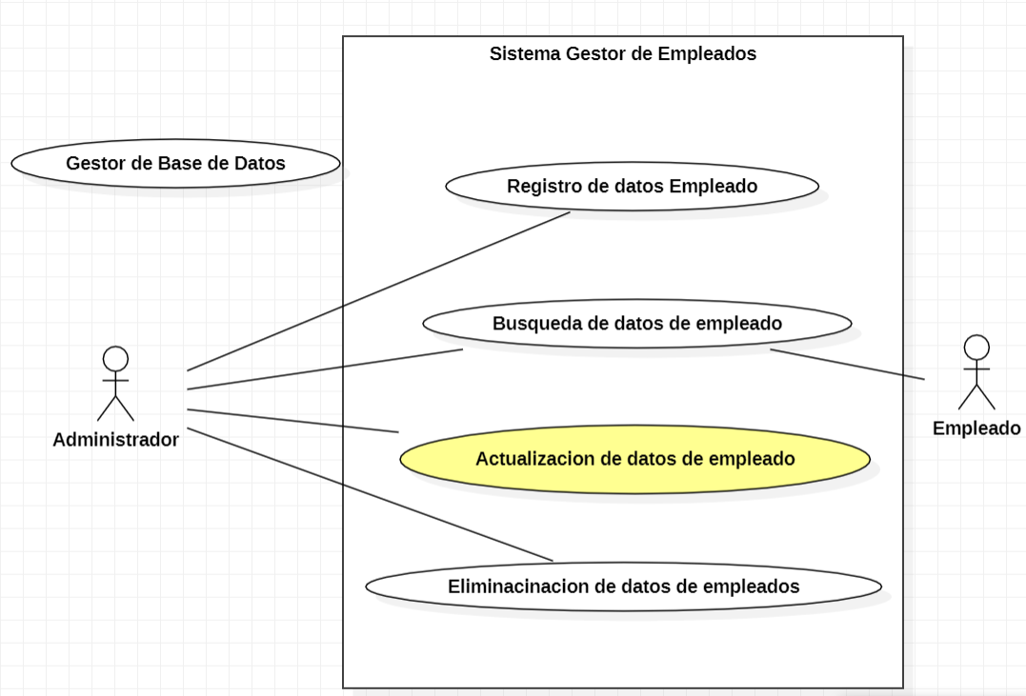

Diagrama de flujo

CU04
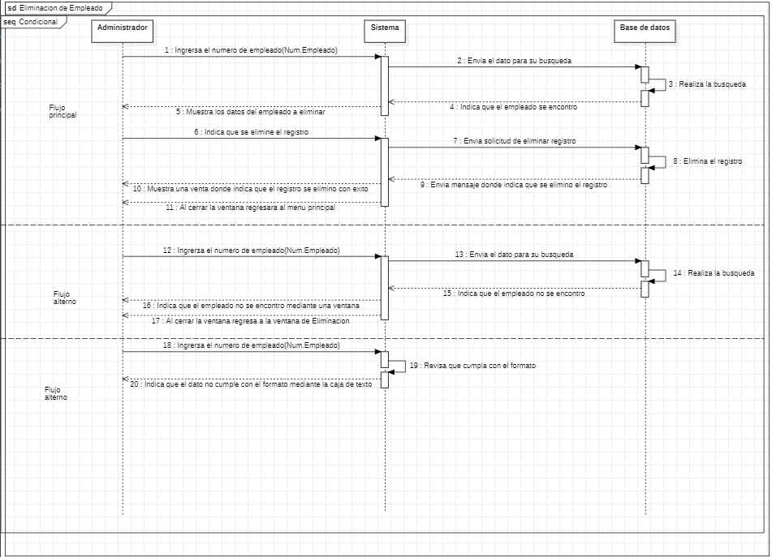
Requerimiento |  | CU04 | Nombre |  | Eliminacion de registros de empleados.
Descripcion |  | Eliminar los registros de empleados cuando este sea dado de baja de la empresa.
Actores |  | Administrador, Sistema, Gestor de base de datos.
Precondiciones |  | Contar con el numero de empleado, el administrador debe de estar logiado en el sistema y estar pocisionado en la venta del menu principal.
Postcondiciones |  | Una vez con el registro encontrado se eliminara de la base de datos.
Flujo principal
Paso | Actor | Acción
1 | Administrador | El administrador debe estar ubicado en la ventana de empleados.
2 | Administrador | El administrador debe seleccionar debe ingresar el numero de empleado para buscarlo y selcionar al empleado en la tabla.
3 | Administrador | Eligiera la opción de eliminar.
4 | Sistema | Mediante un mensaje indicara si se quiere elimnar el registro del empleado.
5 | Administrador | El administrador indicara que si quiere elimnar el registro del empleado.
6 | Sistema | Enviara una búsqueda a la base de datos.
7 | Gestor de Base de Datos | Realizara la búsqueda para la eliminacion.
8 | Gestor de Base de Datos | Dara inicio a la acción de eliminar un registro.
9 | Sistema | Mediante un mensaje indicara que la acción se realizo con éxito.
10 | Administrador | El administrador cierra el mensaje.
11 | Sistema | Regresa al menu de empleado y carga la tabla con los registros de los empleados.
Flujos alternativos y excepciones
Paso | Descripción
1a | El administrador no esta ubicado en la ventana de empleados.
3a | El administrador no eligue la opcion correcta.
5a | El administrador seleciona no al eliminar el registro del empleado y se cancela la accion de eleminado.
7a | El Gestor de bases de datos no encuentra los datos.
8a | No se pudo eliminar el registro del empleado.
9a | Muestra un mensaje de que fallo la elimnacion del registro.

Reglas de negoción, notas
Solo el administrador podra tedra los permiso de eliminar los registros del empleado una vez un empleado sea dado de baja.

Prototipo
Nombre del prototipo
Imagen

Elemento | Tipo de dato | Longitud |  | Obligatorio | Comportamiento
txtNumEmpleado | Alfanumerico | Texto de 20 caracteres |  | Si | Residirá el numero del empleado que se desea eliminar (dar de baja)
btnBuscar | N/A | N/A |  | Si | Con el numero de empleado recibido en la caja de texto buscara al empleado y los mostrara sus datos en la tabla.
dgvEliminar | N/A | N/A |  | Si | Mostrara los datos del empleado a eliminar.
btnElimnar | N/A | N/A |  | Si | Al seleccionar una fila de la tabla y presionar el botón eliminara al empleado seleccionado.

Notas u Observaciones adicionales
SI al buscar el numero del empleado este no se encuentra mostrara una mensaje que nos notificara de que no se pudo encontrar el registro del empleado, en caso de lo contrario se mostraran los datos del empleado en la tabla. Al seleccionar al empleado de la tabla y presionar el botón de elijar se eliminara el registro en caso de lo contrario se mostrara un mensaje donde se nos notifique que la eliminación del registro no se pudo realizar

Diagrama de casos de uso
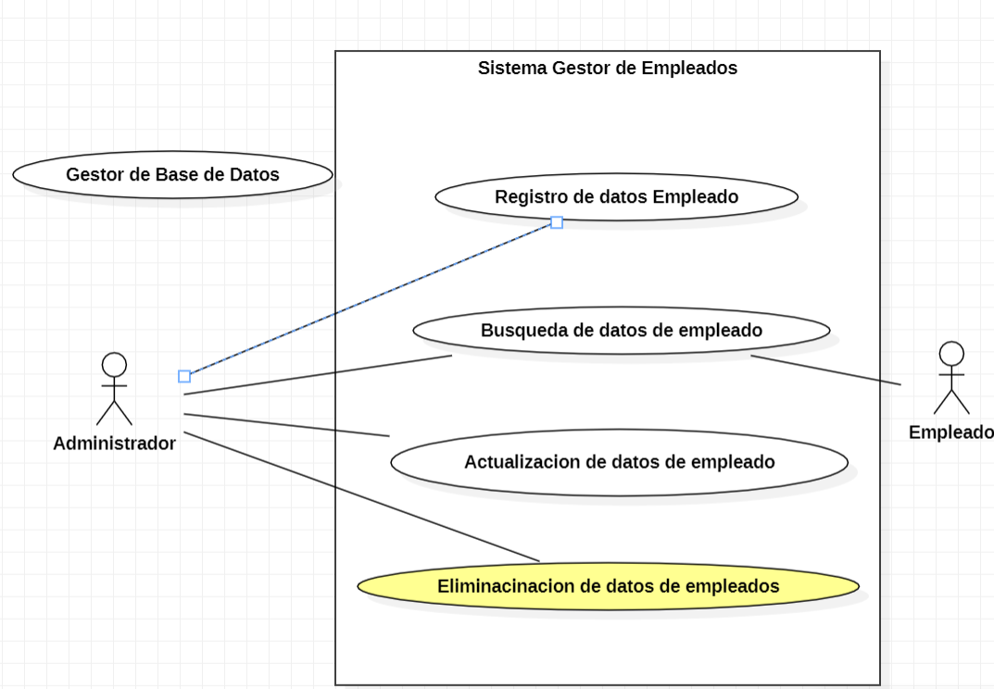 Diagrama

Diagrama de flujo

CU05
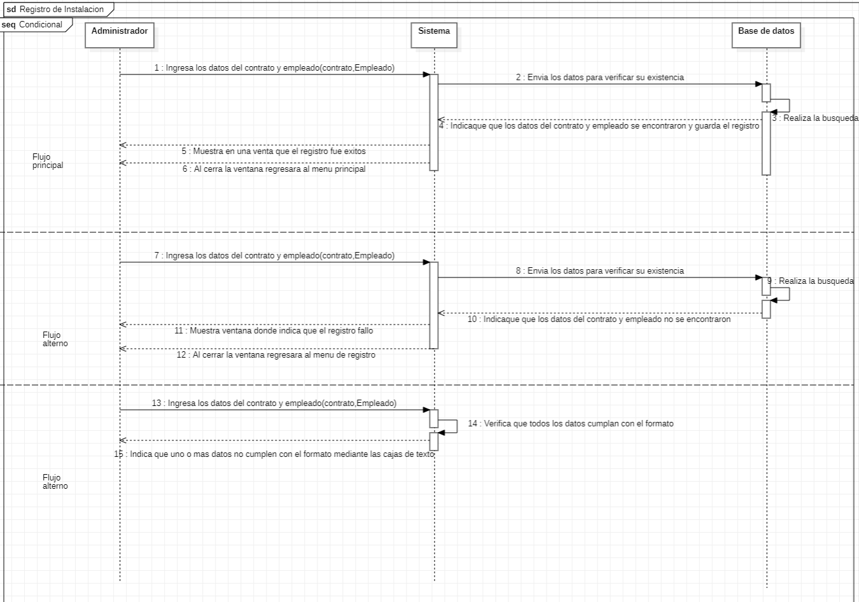
Requerimiento |  | CU05 | Nombre |  | Registro de Instalaciones asignadas
Descripción |  | Registrara las instalaciones asignada a los empleados así como actualizar el estatus de las instalaciones.
Actores |  | Administrador, Sistema, Gestor de Base de datos
Precondiciones |  | Tener un contrato de instalación y el numero de empleado, el administrador debe esta logiado en el sistema y encontrase en el menu principal.
Postcondiciones |  | Se mostrara que las instalaciones tienen a un empleado asignado.
Flujo principal
Paso | Actor | Acción
1 | Administrador | El administrador debe esatar posicionado en la ventana de Instalacioneas y eleguir la opcion de registrar.
2 | Administrador | Ingresara los datos del contrato y el empleado, dara inicio a la accion de registrar de instalacion.
3 | Sistema | Enviara los datos a la base de datos para verificar que existan.
4 | Gestor de Base de Datos | Realizara una búsqueda para verificar que los datos del contrato y el empleado estén registrados.
5 | Sistema | Si le búsqueda se realizo con éxito se registrara la instalación.
6 | Sistema | Atreves de un mensaje informara que el registro se realizo con éxito.
7 | Administrador | El administrador cerra el mensaje.
8 | Sistema | Regresara a la menu de instalaciones y cargara la tabla para mostra las instalaciones registradas.
Flujos alternativos y excepciones
Paso | Descripción
1a | El administrador no se encuentra ubicado en la ventana de instalaciones.
2a | El administradro ingresa los datos del empleado y el contrato mal.
2b | El administradro Cancela la opcion de agregar instalacion y cierra la ventana.
4a | El gesor de base de datos no encuentra los datos proporcionados.
5a | Falla en el registro de la instalacion.
Reglas de negoción, notas
Solo el administrador podra realizar el registro de instalaciones y la asignacion de las mimas a un empleado, las instalaciones solo podran tener un empleado asignado.

Prototipo
Nombre del prototipo
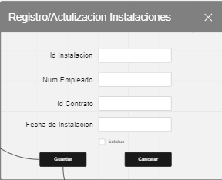 Imagen

Elemento | Tipo de dato | Longitud |  | Obligatorio | Comportamiento
txtdInstalacion | Numerico | Texto de 20 caracteres |  | Si | Resbira el id de la instalacion a registrar
txtNumEmpleado | Alfanumerico | Texto de 20 caracteres |  | Si | Resivira el numero del empleado que realizara la instalacion
txtIdContrato | Numerco | Texto de 15 caracteres |  | Si | Resivira el Id del contrato de la isntalacion.
txtFecIntalacion | Fecha:año/mes/dia | N/A |  | Si | Resivira la fecha en la que se realizo la instalacion
btnGuardar | N/A | N/A |  | Si | Guardara los datos de la instalacion una vez sea presionado
Notas u Observaciones adicionales
Si los datos de la instalación se pudieron guardar mostrara un mensaje que nos notificara que los datos se guardaron con éxito en caso de lo contrario nos muestra un mensaje donde nos notifique que los datos no se pudieron registrar.

Diagrama de casos de uso
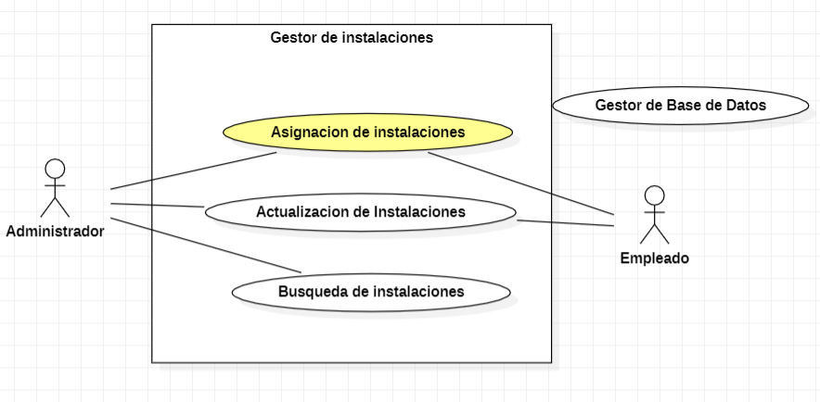

Diagrama de flujo

CU6
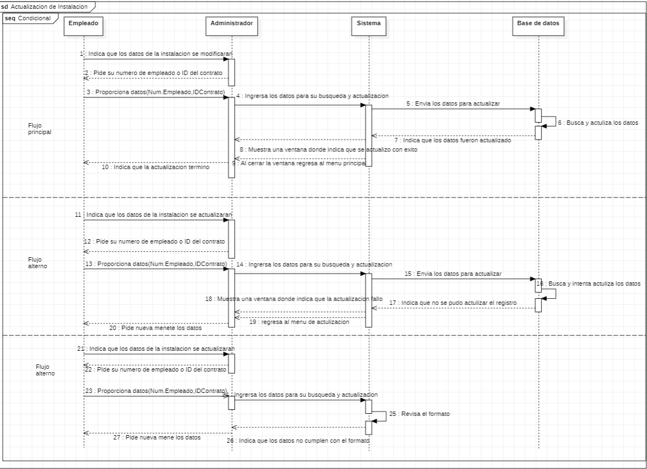
Requerimiento |  | CU06 | Nombre |  | Actulizacion de Instalacion
Descripcion |  | Buscar entre las instalaciones registradas para su acualizacion.
Actores |  | Administrador, Sistema, Gestor de Base de datos, Empleado
Precondiciones |  | Tener numero de numero de la instalacion, contrato u empleado. El administrador debe estar logiado en el sistema y estar pocisionado el menu principal.
Postcondiciones |  | Actulizacion de la instalacion proporcionada.
Flujo principal
Paso | Actor | Acción
1 | Empleado | Informara al Administrador cuando se finalice la Instalacion.
2 | Empleado | Proporciona el numero o ID de la instalacio.
3 | Administrador | El administrador debe de estar posicionado en la ventana de instalaciones.
4 | Administrador | Selecionara la opcion de actualizacion de instalaciones y ingresara el ID de la instalacion.
5 | Sistema | El sistema enviara al gestor de base de datos el ID de la instalacion.
6 | Gestor de Base de Datos. | Regresara los datos de la busqueda para su actualizacion.
7 | Administrador | Cambia los datos de la Instalacion por los datos proporcionados.
8 | Sistema | Guarda los cambios y manda un mesaje informado que se realizo con éxito.
9 | Administrador | El administrador cierra el mensaje.
8 | Sistema | Cierra la ventana de agregar y regresa al menu de instalaciones cargando los datos de las instalaciones.
Flujos alternativos y excepciones
Paso | Descripcion
1a | El empleado no informa sobre un cambio en los datos de la instalacion.
2a | El empledo no proporciona el ID de la instalacion.
3a | El administrador no se encuentra ubicado en la ventana de instalaciones.
4a | El gestor de base de datos no encuentra los datos de la busqueda.
5a | Muestra un mensaje de que no se realizaron los cambios con éxito.
7a | El administrador cancela la actualizacion y cierra la ventana.
Reglas de negocion, notas
El empledo debe informar cualquier inconveniente al administrador para que se puede actualizar la infromacion de la instalacion, Solo el administrador puede realizar cambios en las instalaciones.

Prototipo
Nombre del prototipo
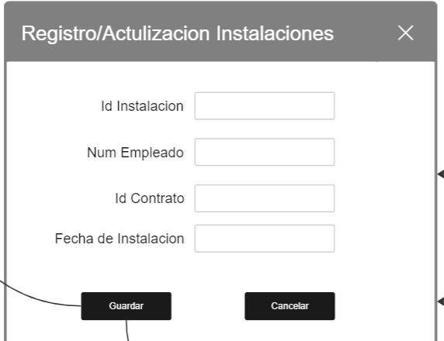 Imagen

Elemento | Tipo de dato | Longitud |  | Obligatorio | Comportamiento
txtIdInstalacion | Numerico | Texto de 20 caracteres |  | Si | Resivira el Id de la instalacion a actualizar
txtNumEmpleado | Alfanumerico | Texto de 20 caracteres |  | Si | Resivira el Num. del empleado de la instalacion a actualizar.
txtIdContrato | Numerico | Texto de 15 caracteres |  | Si | Resivira el id del contrato a actualizar.
dtpInstalacion | N/A | N/A |  | Si | Mostrara la fecha de la instalcion a actulizar.
btnCancelar | N/A | N/A |  | No | Cancelara la actulizacion de los datos.
btnGuardar | N/A | N/A |  | No | Guardara los datos actulizados de la instalacion
Notas u Observaciones adicionales
En caso de no encontrar la instalación mostrara un mensaje donde nos notificara que los datos buscar no fueron encontrados, en caso de los contrito mostrara los datos de la instalación en la tabla

Diagrama de casos de uso
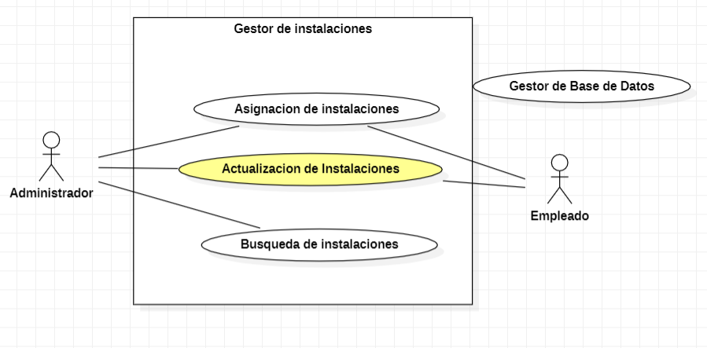 Diagrama

Diagrama de flujo

CU07
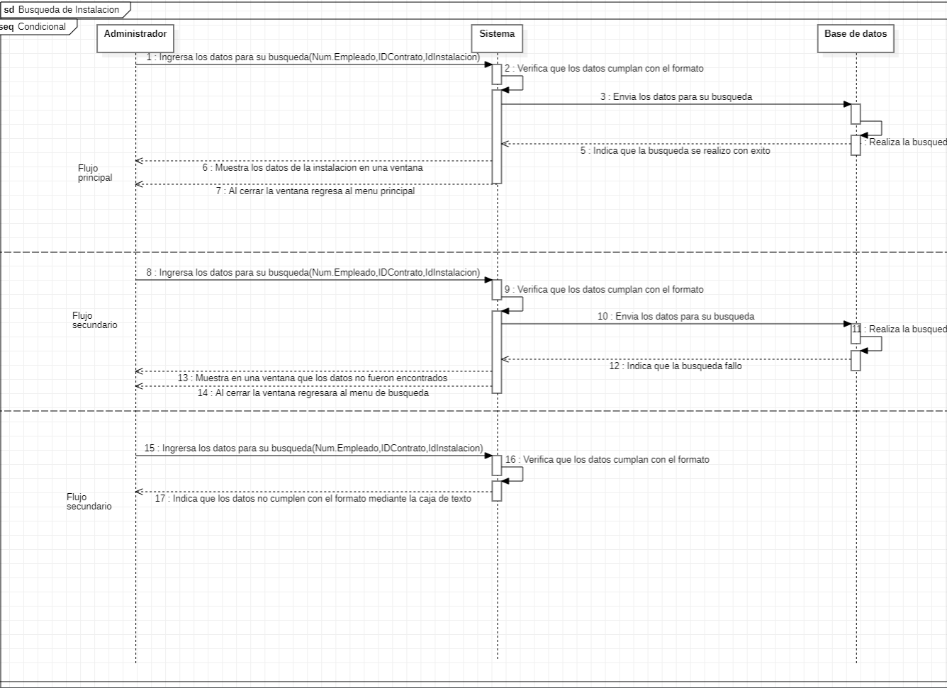
Requerimiento |  | CU07 | Nombre |  | Buqueda de instalaciones
Descripcion |  | Permitira buscar las instalacions que se an asignado asi como verificar si estan en proceso o terminadas.
Actores |  | Administrador, Sistema, Gestor de Base de datos.
Precondiciones |  | Tener numero de numero de la instalacion, contrato u empleado, el administrador debe estar logiado en el sistema y estar pocisionado en el menu principal.
Postcondiciones |  | Resutado de la busqueda de la instalacion requerida.
Flujo principal
Paso | Actor | Acción
1 | Administrador | El administrador debe estar posicionado en la ventana de instalaciones.
2 | Administrador | Eliguira la opcion de busqueda y ingresara uno de los datos (num. Instalacion, contrato o empleado).
3 | Sistema | Enviara uno de los datos a la base de datos para realizar la busqueda.
4 | Gestor deBase de Datos | Realizara la busqueda y enviara los datos si esta tuvo éxito y encontro algun registro.
5 | Sistema | Mostrara los datos de la instalacion en la tabla.
Flujos alternativos y excepciones
Paso | Descripcion
1a | El administrador no esta posicionado en la ventana de Instalaciones.
2a | No eligue la opcion correcta.
4a | No encuentra alguno de los datos dentro de la base de datos.
5a | No muestra los datos de la instalacion.
Reglas de negocion, notas
Solo el administrador sera capas de realizar las busquedas de la informacion relacionadas con las instalaciones.

Prototipo
Nombre del prototipo
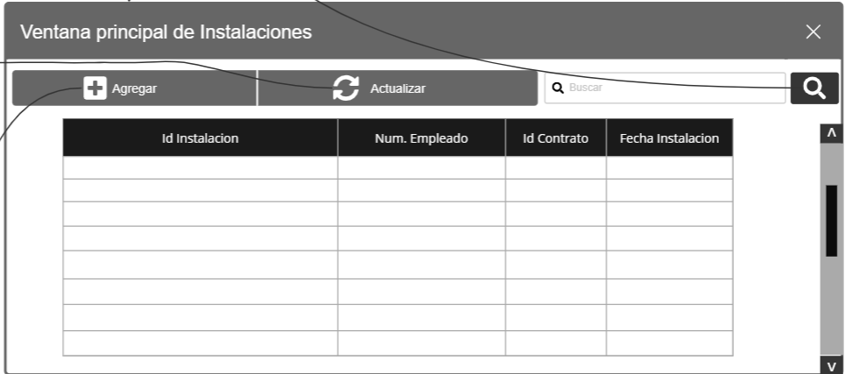 Imagen

Elemento | Tipo de dato | Longitud |  | Obligatorio | Comportamiento
btnBuscar | N/A | N/A |  | Si | Cuando se ingrese la ID de una instalacion se le dara click en el boton de buscar para que busque la instalacion.
txtIdInstalacion | Caja de texto | Texto de 20 caracteres |  | Si | Resivira Numero el ID de a instalacion.
dgvActualiar | N/A | N/A |  | Si | Mostrara una tabla con los datos de la instalacion

Notas u Observaciones adicionales
En caso de no poder actualizar el estado de la Instalación mostrara un mensaje notificando que no se pudo actualizar en caso de lo contrario mostrara un mensaje donde nos notificara que la actualización se realizo con éxito

Diagrama de casos de uso
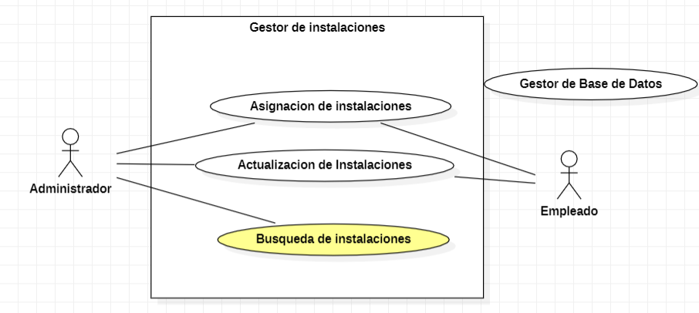

Diagrama de flujo

